상품제안서
프리미엄 쥬트백 | 상품코드: F30956

 |  |  |  |  |  |  | 02-412-0044 | www.easy1.co.kr
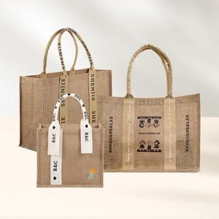

【상세/제작정보】 | 1컬러,1사이즈,1개 구성 발주전 색상재고 먼저 확인 부탁드립니다 인쇄 시안 내 빼다, 누끼가 있을 시 인쇄비가 추가 될 수 있습니다 제품의 색상, 인쇄 색상은 화면과 다소 차이가 있을 수 있습니다

【인쇄/포장옵션】 | 실크, 풀칼라 / OPP(비닐)

【공급단가】 | 수량 | 100~ | 300~ | 500~ | 1,000~ | 3,000~
*VAT별도 | (중)310*280*160 | 7,500원 | 7,380원 | 7,200원 | 7,020원 | 6,900원
 | A타입 (대)450*330*160 | 10,000원 | 9,840원 | 9,600원 | 9,360원 | 9,200원
 | B타입 (대)450*330*160 | 10,000원 | 9,840원 | 9,600원 | 9,360원 | 9,200원

【상품 URL】 | http://www.easy1.co.kr/src/goods_detail.php?gdno=30956

